编译方式
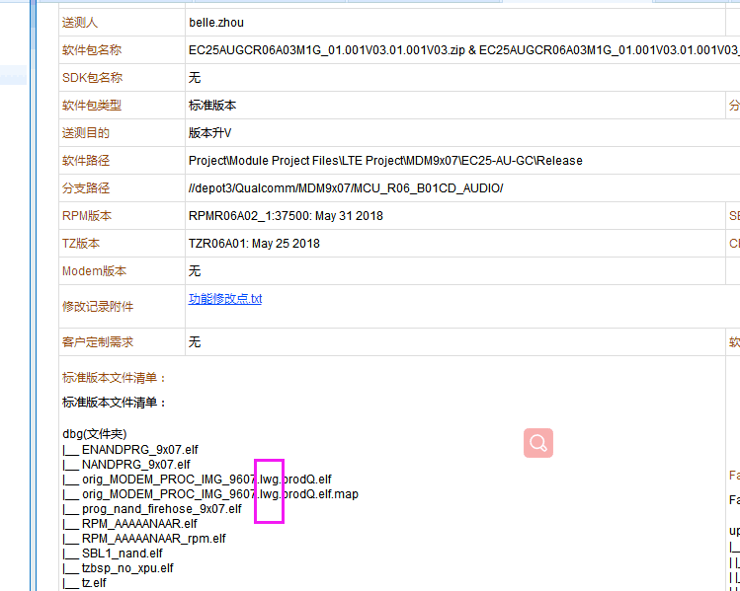
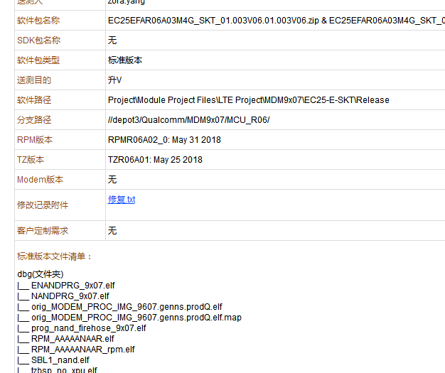
查看送测单，版本文件清单，以下为lwgioe方式 | 查看送测单，版本文件清单，以下为genns方式

